Sitzplan OG 1 (2)
 |  |  |  |  |  |  | 38a Marie-Luise Steinert
1 Tim Bettgen | 3 Petra Krewer | 9 Steven Vogt | 11 Christian Zander |  |  |  | 38 Joachim Oltmann | 42 Klaus Wende | 44 Peter Issley | 46 Stephan Tusch | 48 Achim Kemmerling | 52 Holger Frohn | 54 Klaus Piotrowski
2 Norbert Borgas | 4 Dieter Pfeifer | 10 Martin Hagen | 13 Julia Puettmann |  |  |  | 39 Martina Pracht | 43 Ulrike Grabowski | 45 Sandra Ertel | 47 Wolfgang Meusch | 49 Carola Rühling | 53 Sandra Jassmann | 55 Lukas Urbasik
5 Rafael Petyniak | 7 Steffi Schütze | 12 Dennis Polednia | 14 Henrik Herzmann |  |  |  | 40 Nicklas Sander |  |  |  | 50 Christian Mosch | 57 Susanne Mucha | 56
6 Andreas Mehren | 8 Julia Lubig |  |  |  |  |  | 41 Christina Meermeyer |  |  |  | 51 Kerstin Boecker | 58 Peter Klose | 56a
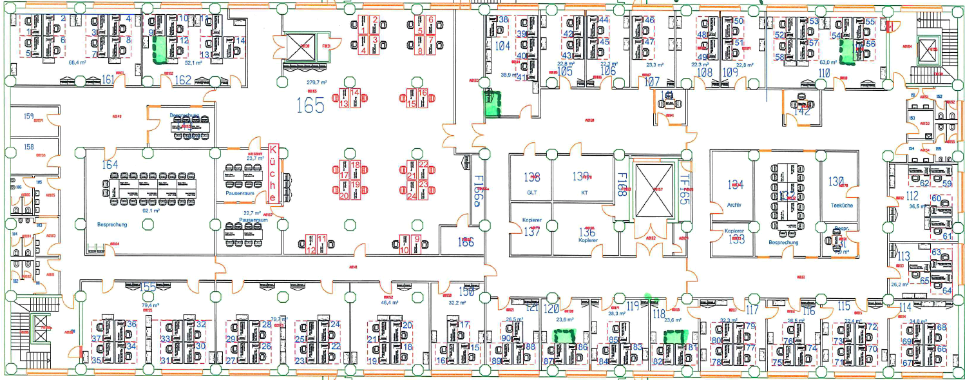

 |  |  |  |  |  |  |  |  |  |  |  |  |  |  | 62 | 59

 |  |  |  |  |  |  |  |  |  |  |  |  |  |  | 60 | 61

 |  |  |  |  |  |  |  |  |  |  |  |  |  |  |  | 63
 |  |  |  |  |  |  |  |  |  |  |  |  |  |  | 65 | 64

 | 34 Nabil Edelbi | 30 Kerstin Ostarek | 26 | 22 | 18 | 15 Dirk Horenkohl | 88 | 86 | 83 | 81 | 77 | 74 | 70 | 66
 | 35 Liza Momand | 31 Patrick Mohr | 27 | 23 | 19 | 16 Petra Müller | 89 | 87 | 84 | 82 NN | 78 | 75 | 71 | 67
 | 36 Sascha Balling | 32 | 28 | 24 | 20 | 17 Frank Fasivar | 90 | 87a | 85 | 82a | 79 | 76 | 72 | 68
 | 37 | 33 | 29 | 25 | 21 |  |  |  |  |  | 80 |  | 73 | 69

Legende:
 | Proc-Fläche
 | noch belegte Fläche durch ITFL

rote ,,a'' Plätze werden in Raum hinzugestellt

blanco Sitzplan OG 1
 |  |  |  |  |  |  | 38a
1 | 3 | 9 | 11 |  |  |  | 38 | 42 | 44 | 46 | 48 | 52 | 54
2 | 4 | 10 | 13 |  |  |  | 39 | 43 | 45 | 47 | 49 | 53 | 55
5 | 7 | 12 | 14 |  |  |  | 40 |  |  |  | 50 | 57 | 56
6 | 8 | 12a |  |  |  |  | 41 |  |  |  | 51 | 58 | 56a
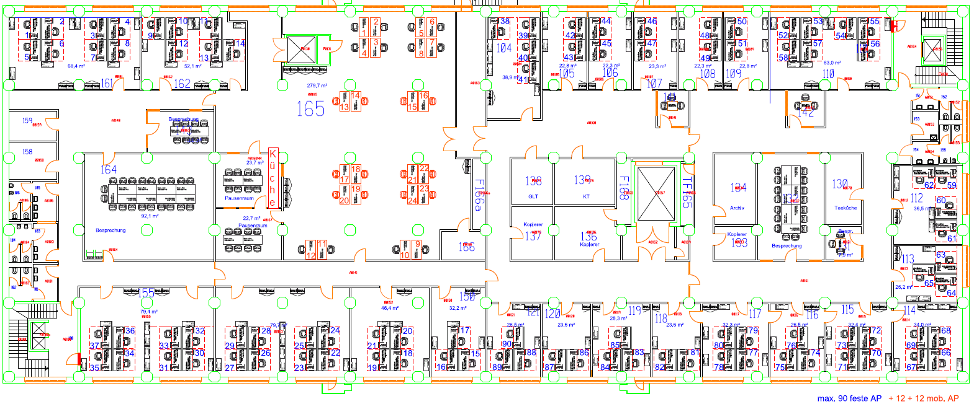

 |  |  |  |  |  |  |  |  |  |  |  |  |  |  | 62 | 59

 |  |  |  |  |  |  |  |  |  |  |  |  |  |  | 60 | 61

 |  |  |  |  |  |  |  |  |  |  |  |  |  |  |  | 63
 |  |  |  |  |  |  |  |  |  |  |  |  |  |  | 65 | 64

 | 34 | 30 | 26 | 22 | 18 | 15 | 88 | 86 | 83 | 81 | 77 | 74 | 70 | 66
 | 35 | 31 | 27 | 23 | 19 | 16 | 89 | 87 | 84 | 82 | 78 | 75 | 71 | 67
 | 36 | 32 | 28 | 24 | 20 | 17 | 90 | 87a | 85 | 82a | 79 | 76 | 72 | 68
 | 37 | 33 | 29 | 25 | 21 |  |  |  |  |  | 80 |  | 73 | 69

Legende:
 | Proc-Fläche
 | noch belegte Fläche durch ITFL

rote ,,a'' Plätze werden in Raum hinzugestellt

